Oppgave 6
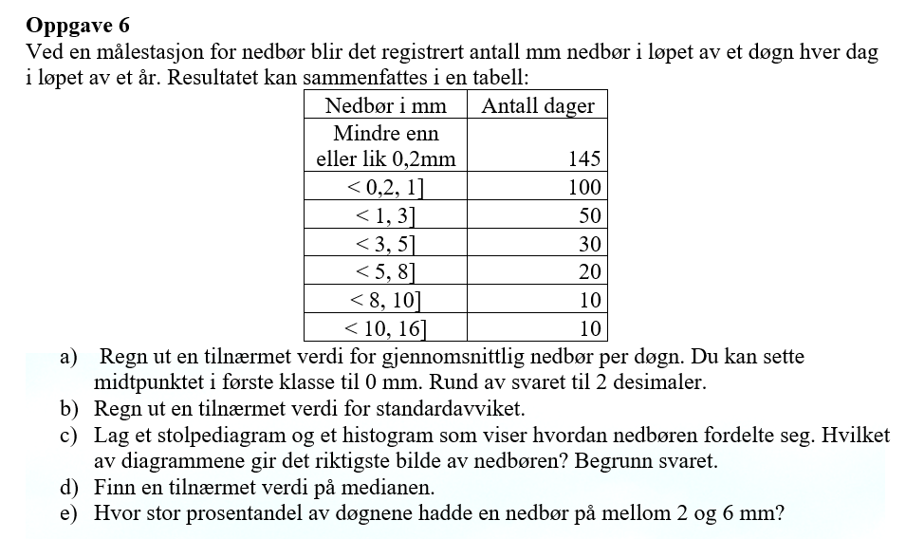
Nedbør i mm
nedre grense | øvre grense | Frekvens (f) | midtpunkt x_m | x_m*f | f*(x_m-g)^2 | Høyde | rel.frekvens | kum.rel.frekvens
0 | 0.2 | 145 | 0 | 0 | 431.97973353 | 725 | 0.39726027397 | 0.40
0.2 | 1 | 100 | 0.6 | 60 | 126.79376994 | 125 | 0.27397260274 | 0.67
1 | 3 | 50 | 2 | 100 | 3.7530493526 | 25 | 0.13698630137 | 0.81
3 | 5 | 30 | 4 | 120 | 155.12854194 | 15 | 0.082191780822 | 0.89
5 | 8 | 20 | 6.5 | 130 | 455.81628823 | 7 | 0.054794520548 | 0.95
8 | 10 | 10 | 9 | 90 | 529.10677425 | 5 | 0.027397260274 | 0.97
10 | 16 | 10 | 13 | 130 | 1271.0245825 | 2 | 0.027397260274 | 1.00
 | SUM | 365 |  | 630 | 2973.6027397

a) Gjennomsnittlig nedbør= |  | 1.73 | mm

b) Standardavviket= |  | 2.86 | mm

Nedbør i løpet av et døgn i løpet av et år
c)
Nedbør | Antall dager
Mindre enn eller lik 0,2 | 145
<0.2, 1] | 100
<1, 3] | 50
<3, 5] | 30
<5, 8] | 20
<8,10] | 10
<10, 16] | 10

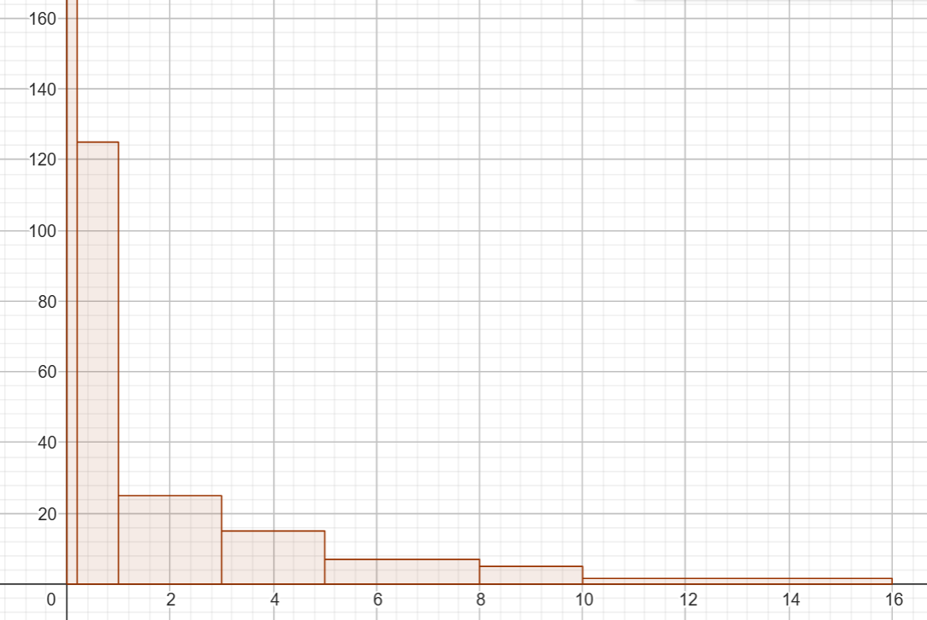

For gruppert materiale er et histogram vanligvis det beste valget fordi det gir en visuell fremstilling av fordelingen av data innenfor intervaller.
Stolpene er sammenhengende (ingen mellomrom), noe som viser kontinuiteten i dataene.

d)
øvre grense | kum.rel.frekvens
0.2 | 0.39726027397 |  |  |  |  |  |  |  | Medianenen er ca.0,5 mm
1 | 0.67123287671
3 | 0.80821917808
5 | 0.8904109589
8 | 0.94520547945
10 | 0.97260273973
16 | 1

e)
92% -78%=14% av dagene hadde nedbør på mellom 2 mm og 6 mm

